検証（USDJPY４H）
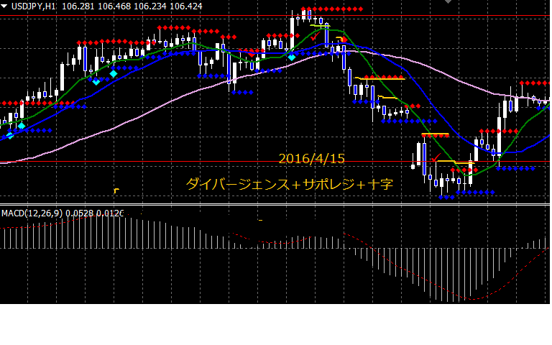
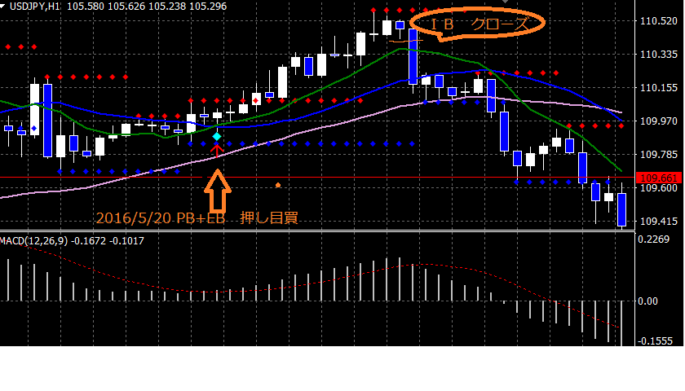
通貨ペア |  | USDJPY |  | 時間足 |  | 1H |  | 当初資金 |  | 100,000 |  | 最終資金 |  | #VALUE!
エントリー理由 |  | ダイバージェンス＋サポレジ＋プライスアクション |  |  |  |  |  | 決済理由 |  | ・トレーリングストップ（ダウ理論）＋ＰＢ＋ダイバージェンス
損益金額 |  | 700,447 |  | 損益pips |  | 3868.0 |  | 最大ドローアップ |  | 700,447 |  | 最大ドローダウン |  | 0
勝数 | 45 | 負数 | 5 | 引分 | 0 | 勝率 | 90.0% | 最大連勝 |  |  |  | 最大連敗

No. | 資金 |  | エントリー |  |  |  |  | リスク（3%） |  |  | ロット | 決済 |  |  | 損益
 |  |  | 西暦 | 日付 | 売買 | レート |  | pips | 損失上限 |  |  | 西暦 | 日付 | レート | 金額 | pips
1 | 100,000 |  | 2016 | 2016-03-02 | 売 | 114.293 |  | 57 | 3,000 |  | 0.05 | 2016 | 2016-03-04 | 113.711 | 3,063 | 58.2
2 | 103,063 |  | 2016 | 2016-03-04 | 買 | 113.847 |  | 57 | 3,000 |  | 0.05 | 2016 | 2016-03-07 | 113.638 | -1,100 | -57.0
3 | 101,963 |  | 2016 | 2016-03-04 | 売 | 113.637 |  | 57 | 3,000 |  | 0.05 | 2016 | 2016-03-09 | 112.604 | 5,437 | 103.3
4 | 107,400 |  | 2016 | 2016-03-09 | 買 | 112.461 |  | 57 | 3,222 |  | 0.06 | 2016 | 2016-03-10 | 113.534 | 6,065 | 107.3
5 | 113,465 |  | 2016 | 2016-03-16 | 売 | 113.585 |  | 57 | 3,404 |  | 0.06 | 2016 | 2016-03-18 | 111.285 | 13,735 | 230.0
6 | 127,200 |  | 2016 | 2016-03-18 | 買 | 111.286 |  | 57 | 3,816 |  | 0.07 | 2016 | 2016-03-18 | 111.337 | 341 | 5.1
7 | 127,542 |  | 2016 | 2016-03-23 | 買 | 112.4 |  | 57 | 3,826 |  | 0.07 | 2016 | 2016-03-24 | 112.785 | 2,584 | 38.5
8 | 130,126 |  | 2016 | 2016-03-24 | 売 | 112.784 |  | 57 | 3,904 |  | 0.07 | 2016 | 2016-03-24 | 112.749 | 240 | 3.5
9 | 130,366 |  | 2016 | 2016-03-24 | 買 | 112.75 |  | 57 | 3,911 |  | 0.07 | 2016 | 2016-03-28 | 113.239 | 3,355 | 48.9
10 | 133,721 |  | 2016 | 2016-03-29 | 売 | 113.559 |  | 57 | 4,012 |  | 0.07 | 2016 | 2016-03-30 | 112.428 | 7,960 | 113.1
11 | 141,681 |  | 2016 | 2016-04-04 | 売 | 111.367 |  | 57 | 4,250 |  | 0.07 | 2016 | 2016-04-06 | 110.496 | 6,495 | 87.1
12 | 148,176 |  | 2016 | 2016-04-06 | 売 | 110.282 |  | 57 | 4,445 |  | 0.08 | 2016 | 2016-04-07 | 108.429 | 14,451 | 185.3
13 | 162,627 |  | 2016 | 2016-04-07 | 買 | 108.144 |  | 57 | 4,879 |  | 0.09 | 2016 | 2016-04-08 | 108.562 | 3,578 | 41.8
14 | 166,205 |  | 2016 | 2016-04-08 | 売 | 108.657 |  | 57 | 4,986 |  | 0.09 | 2016 | 2016-04-11 | 108.095 | 4,916 | 56.2
15 | 171,121 |  | 2016 | 2016-04-13 | 買 | 108.681 |  | 57 | 5,134 |  | 0.09 | 2016 | 2016-04-14 | 109.331 | 5,854 | 65.0
16 | 176,975 |  | 2016 | 2016-04-14 | 売 | 109.284 |  | 57 | 5,309 |  | 0.09 | 2016 | 2016-04-14 | 109.443 | -1,481 | -57.0
17 | 175,494 |  | 2016 | 2016-04-15 | 売 | 109.584 |  | 57 | 5,265 |  | 0.09 | 2016 | 2016-04-18 | 108.443 | 10,539 | 114.1
18 | 186,033 |  | 2016 | 2016-04-18 | 買 | 108.073 |  | 57 | 5,581 |  | 0.10 | 2016 | 2016-04-19 | 109.475 | 13,727 | 140.2
19 | 199,760 |  | 2016 | 2016-04-20 | 買 | 109.063 |  | 57 | 5,993 |  | 0.11 | 2016 | 2016-04-21 | 109.557 | 5,194 | 49.4
20 | 204,954 |  | 2016 | 2016-04-22 | 買 | 109.409 |  | 57 | 6,149 |  | 0.11 | 2016 | 2016-04-25 | 111.425 | 21,747 | 201.6
21 | 226,701 |  | 2016 | 2016-04-25 | 売 | 111.517 |  | 57 | 6,801 |  | 0.12 | 2016 | 2016-04-26 | 110.874 | 7,672 | 64.3
22 | 234,373 |  | 2016 | 2016-04-26 | 買 | 110.875 |  | 57 | 7,031 |  | 0.12 | 2016 | 2016-04-28 | 111.556 | 8,400 | 68.1
23 | 242,773 |  | 2016 | 2016-04-28 | 売 | 108.742 |  | 57 | 7,283 |  | 0.13 | 2016 | 2016-05-02 | 106.604 | 27,318 | 213.8
24 | 270,092 |  | 2016 | 2016-05-03 | 売 | 106.389 |  | 57 | 8,103 |  | 0.14 | 2016 | 2016-05-03 | 105.898 | 6,980 | 49.1
25 | 277,071 |  | 2016 | 2016-05-03 | 買 | 105.899 |  | 57 | 8,312 |  | 0.15 | 2016 | 2016-08-04 | 106.831 | 13,591 | 93.2
26 | 290,662 |  | 2016 | 2016-05-06 | 買 | 106.85 |  | 57 | 8,720 |  | 0.15 | 2016 | 2016-05-10 | 109.178 | 35,614 | 232.8
27 | 326,276 |  | 2016 | 2016-05-11 | 売 | 109.177 |  | 57 | 9,788 |  | 0.17 | 2016 | 2016-05-12 | 108.573 | 10,372 | 60.4
28 | 336,648 |  | 2016 | 2016-05-12 | 買 | 108.599 |  | 57 | 10,099 |  | 0.18 | 2016 | 2016-05-12 | 109.098 | 8,841 | 49.9
29 | 345,490 |  | 2016 | 2016-05-12 | 売 | 109.097 |  | 57 | 10,365 |  | 0.18 | 2016 | 2016-05-13 | 108.913 | 3,346 | 18.4
30 | 348,836 |  | 2016 | 2016-05-18 | 買 | 109.225 |  | 57 | 10,465 |  | 0.18 | 2016 | 2016-05-19 | 109.922 | 12,797 | 69.7
31 | 361,632 |  | 2016 | 2016-05-20 | 買 | 110.039 |  | 57 | 10,849 |  | 0.19 | 2016 | 2016-05-20 | 110.424 | 7,328 | 38.5
32 | 368,960 |  | 2016 | 2016-05-20 | 売 | 110.423 |  | 57 | 11,069 |  | 0.19 | 2016 | 2016-05-24 | 109.37 | 20,448 | 105.3
33 | 389,408 |  | 2016 | 2016-05-23 | 売 | 109.383 |  | 57 | 11,682 |  | 0.20 | 2016 | 2016-05-24 | 109.394 | -225 | -57.0
34 | 389,183 |  | 2016 | 2016-05-24 | 買 | 109.385 |  | 57 | 11,675 |  | 0.20 | 2016 | 2016-05-24 | 109.94 | 11,368 | 55.5
35 | 400,551 |  | 2016 | 2016-05-25 | 売 | 110.21 |  | 57 | 12,017 |  | 0.21 | 2016 | 2016-05-27 | 109.991 | 4,617 | 21.9
36 | 405,168 |  | 2016 | 2016-05-27 | 買 | 109.672 |  | 57 | 12,155 |  | 0.21 | 2016 | 2016-05-30 | 111.058 | 29,556 | 138.6
37 | 434,724 |  | 2016 | 2016-06-01 | 売 | 110.54 |  | 57 | 13,042 |  | 0.23 | 2016 | 2016-06-02 | 108.685 | 42,443 | 185.5
38 | 477,167 |  | 2016 | 2016-06-03 | 売 | 108.801 |  | 57 | 14,315 |  | 0.25 | 2016 | 2016-06-03 | 108.941 | -3,516 | -57.0
39 | 473,651 |  | 2016 | 2016-06-03 | 売 | 108.827 |  | 57 | 14,210 |  | 0.25 | 2016 | 2016-06-06 | 106.806 | 50,381 | 202.1
40 | 524,032 |  | 2016 | 2016-06-07 | 売 | 107.661 |  | 57 | 15,721 |  | 0.28 | 2016 | 2016-06-09 | 106.574 | 29,980 | 108.7
41 | 554,012 |  | 2016 | 2016-06-09 | 買 | 106.503 |  | 57 | 16,620 |  | 0.29 | 2016 | 2016-06-10 | 106.898 | 11,518 | 39.5
42 | 565,530 |  | 2016 | 2016-06-14 | 買 | 105.95 |  | 57 | 16,966 |  | 0.30 | 2016 | 2016-06-15 | 106.084 | 3,988 | 13.4
43 | 569,518 |  | 2016 | 2016-06-15 | 売 | 106.079 |  | 57 | 17,086 |  | 0.30 | 2016 | 2016-06-16 | 104.413 | 49,938 | 166.6
44 | 619,456 |  | 2016 | 2016-06-20 | 売 | 104.57 |  | 57 | 18,584 |  | 0.33 | 2016 | 2016-06-21 | 103.916 | 21,322 | 65.4
45 | 640,779 |  | 2016 | 2016-06-21 | 買 | 103.917 |  | 57 | 19,223 |  | 0.34 | 2016 | 2016-06-22 | 104.705 | 26,575 | 78.8
46 | 667,354 |  | 2016 | 2016-06-22 | 売 | 104.704 |  | 57 | 20,021 |  | 0.35 | 2016 | 2016-06-22 | 104.789 | -2,986 | -57.0
47 | 664,369 |  | 2016 | 2016-06-24 | 売 | 103.1 |  | 57 | 19,931 |  | 0.35 | 2016 | 2016-06-27 | 101.722 | 48,184 | 137.8
48 | 712,553 |  | 2016 | 2016-06-27 | 買 | 101.723 |  | 57 | 21,377 |  | 0.38 | 2016 | 2016-06-30 | 102.483 | 28,502 | 76.0
49 | 741,055 |  | 2016 | 2016-07-01 | 売 | 102.827 |  | 57 | 22,232 |  | 0.39 | 2016 | 2016-07-04 | 102.661 | 6,474 | 16.6
50 | 747,529 |  | 2016 | 2016-07-04 | 売 | 102.555 |  | 57 | 22,426 |  | 0.39 | 2016 | 2016-07-06 | 101.21 | 52,917 | 134.5
51 | 800,447 |  |  |  | 売
52 |  |  |  |  | 売
53 |  |  |  |  | 売
54 |  |  |  |  | 売
55 |  |  |  |  | 買
56 |  |  |  |  | 売
57 |  |  |  |  | 売
58 |  |  |  |  | 売
59 |  |  |  |  | 売
60 |  |  |  |  | 買
61 |  |  |  |  | 買
62 |  |  |  |  | 売
63 |  |  |  |  | 買
64 |  |  |  |  | 売
65 |  |  |  |  | 買
66 |  |  |  |  | 買
67 |  |  |  |  | 売
68 |  |  |  |  | 売
69 |  |  |  |  | 売
70 |  |  |  |  | 買
71 |  |  |  |  | 売
72 |  |  |  |  | 買
73 |  |  |  |  | 売
74 |  |  |  |  | 売
75 |  |  |  |  | 売
76 |  |  |  |  | 売
77 |  |  |  |  | 買
78 |  |  |  |  | 売
79 |  |  |  |  | 買
80 |  |  |  |  | 買
81 |  |  |  |  | 買
82 |  |  |  |  | 買
83 |  |  |  |  | 買
84 |  |  |  |  | 売
85 |  |  |  |  | 買
86 |  |  |  |  | 売
87 |  |  |  |  | 買
88 |  |  |  |  | 売
89 |  |  |  |  | 買
90 |  |  |  |  | 売
91 |  |  |  |  | 買
92 |  |  |  |  | 買
93 |  |  |  |  | 売
94 |  |  |  |  | 売
95 |  |  |  |  | 売
96 |  |  |  |  | 買
97 |  |  |  |  | 売
98 |  |  |  |  | 買
99 |  |  |  |  | 買
100 |  |  |  |  | 売

